環境構築手順
 | IOT Device(PC) |  |  | IoT Cloud Server

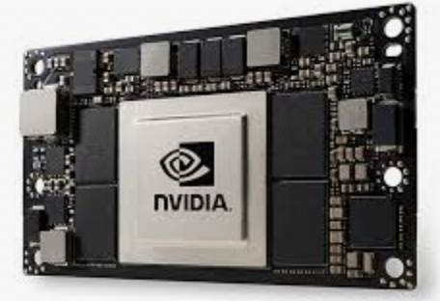

No. | 作業内容 | リンク | No. | 作業内容 | リンク
1 | ■初期設定（python環境構築） | → | 1 | ■IBM cloud上にVM作成(Ubuntu) | →
2 | ■OpenCVのインストール | → | 2 | ■初期設定 | →
3 | ■Azure環境のインストール | → | 3 | ■MQTT | →
4 | ■Paho-mqttのインストール | → | 4 | ■Dockerの立ち上げ | →
5 | ■Mosquittoのインストール | → | 5 | ■OpenMTC | →
 |  |  | 6 | ■OpenMTC Script起動 | →

構成図（参考）
■機器構成図（イメージ）
 |  |  |  | Azure 顔認識サービス

 | Webカメラ① | IOT Edge Devices①

 |  |  |  |  | IoT Cloud Server(IBM/Ubuntu)

 | Webカメラ②
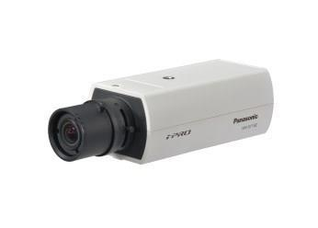

 |  |  | インターネット |  |  | OpenMTC

 |  | IOT Edge Devices②

■テータ通信ブロック図

■テータ通信ブロック図

IoT device1
PC-Windows
Ubuntuサーバ
script
Web カメラ
Etherner
subscriber
script
データ
OpenMTC
Gateway container
データ
データ
データ
publisher
subscriber
OpenMTC SDK
POST

Broker

IoT device2
command
OpenMTC
Backend ontainer
script
PC-Windows
publisher
OpenMTC SDK
GET

script
Web カメラ
subscriber
Ethernet
publisher

